jira bug
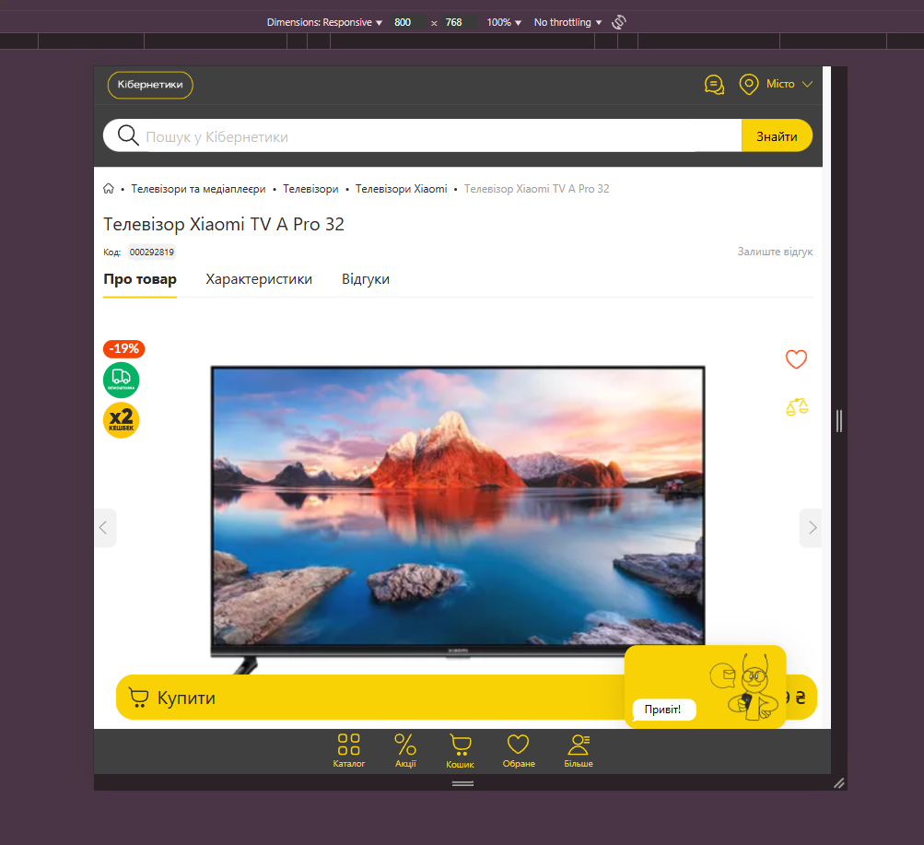
Кнопка купить | ID | Номер | GL-HF1
 | Title | Название | Кнопка "Купить" частично выходит за пределы карточки товара (UI) Название: UI-баг: кнопка "Купить" выходит за пределы блока товара
 | Discription | Описание процесса | Кнопка "Купить" накладывается на другие элементы при узком экране (768px)
 | Steps | Шаги до ошибки или бага | Перейти на https://kibernetiki.com.ua/televizory/brand=xiaomi/ Уменьшить ширину окна браузера до 768px (режим планшета) Посмотреть на кнопки "Купить"
 | Actual result | Фактический результат | Кнопка выходит за пределы, сдвигая верстку
 | Expected result | Ожидаемый результат | Кнопка "Купить" находится в пределах карточки товара
 | Envairement | Перечесление платформм на которых проводится тест | Windows 11 pro Google chrome Версия Версия 135.0.7049.42
 | Priority | Приоритет | medium
 | Importance | Важность | medium

